Sheet1
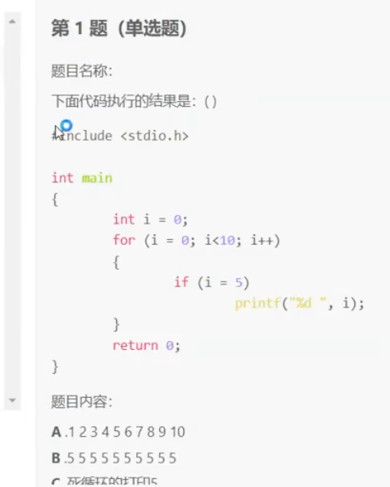
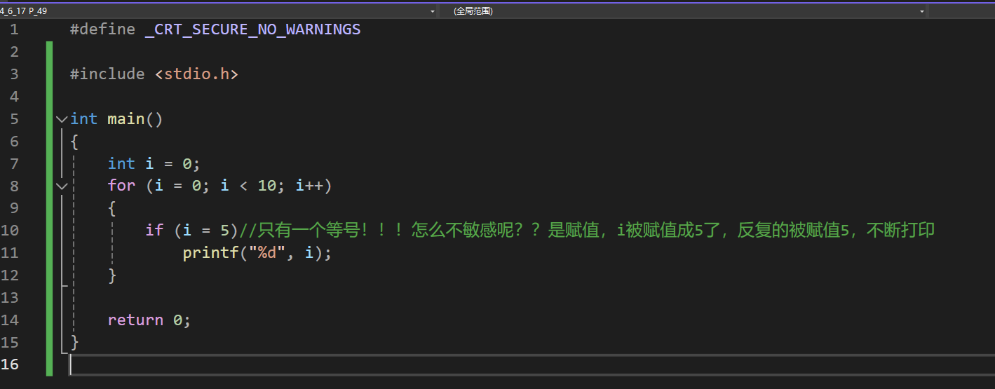

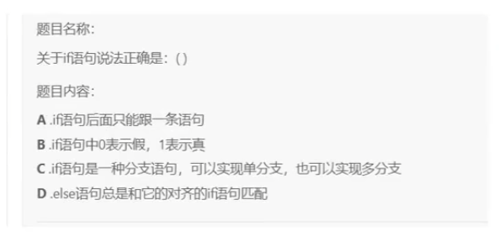
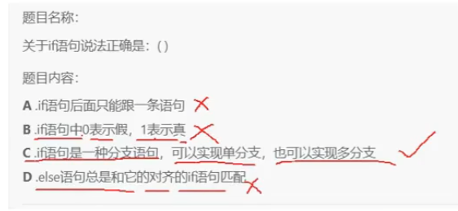

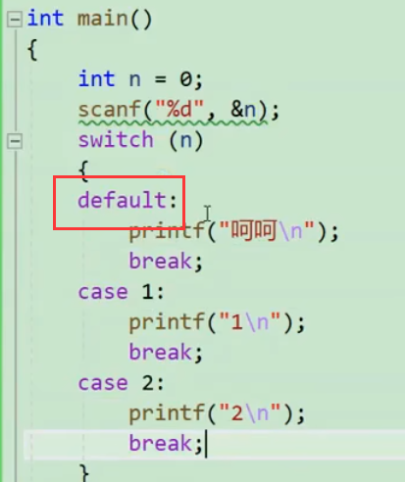

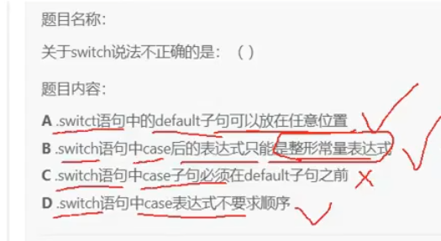

 |  |  |  |  |  |  |  |  | 同逻辑的情况下default放代码块之内的哪个顺序都行，不影响

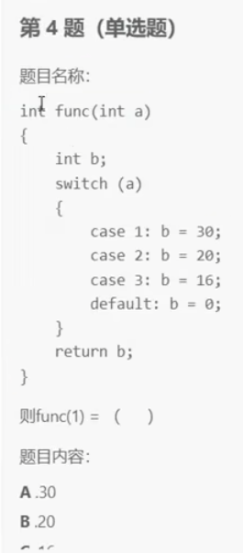

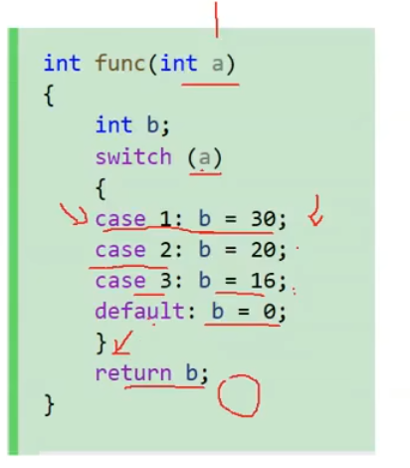

 |  |  |  |  |  |  | 没有break，代码会一直向下走，直到default赋值0，然后输出，所以最终结果是0

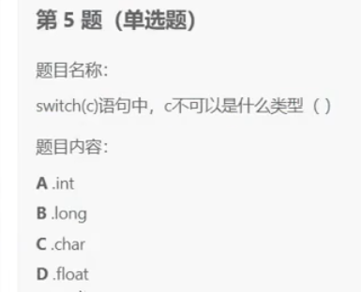

 |  | D，switc后面必须接整形or表达式，float是浮点数

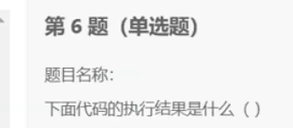

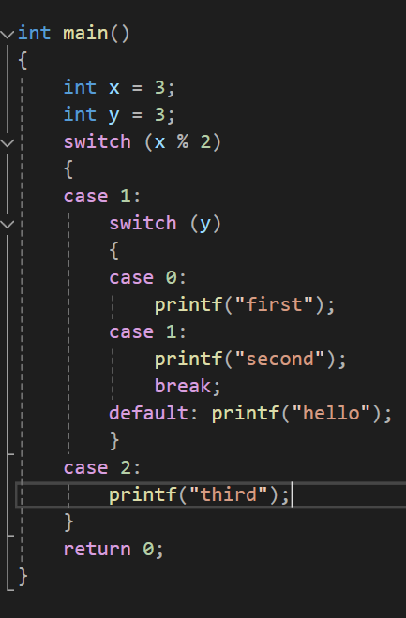

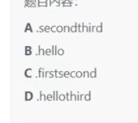
 |  |  |  |  |  | D，hello之后没有break跳出，继续进入上一层的case2，接着打third

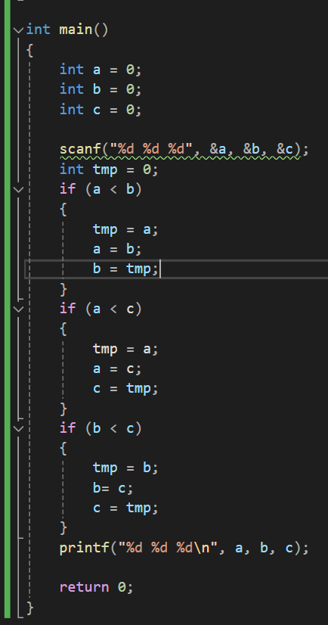
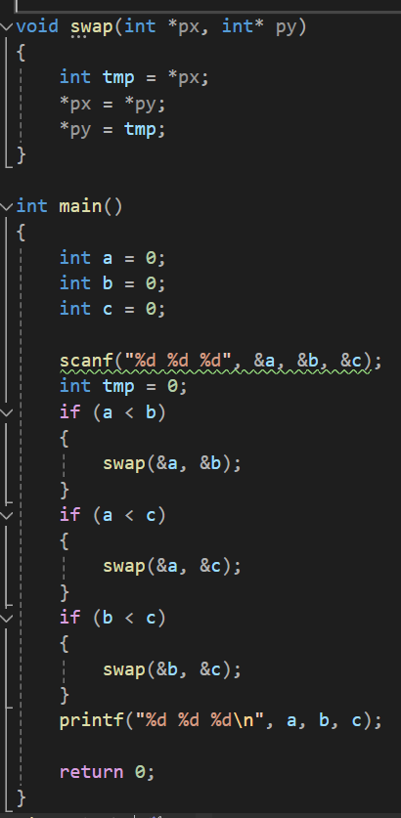

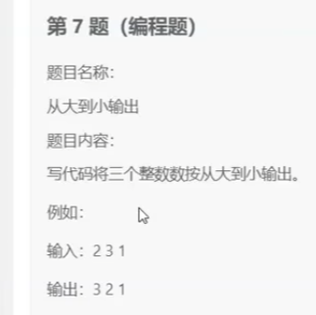

 |  |  |  |  |  |  |  | 基本实现方式，但冗余，来看优化 |  |  |  |  |  |  | 写个交换函数

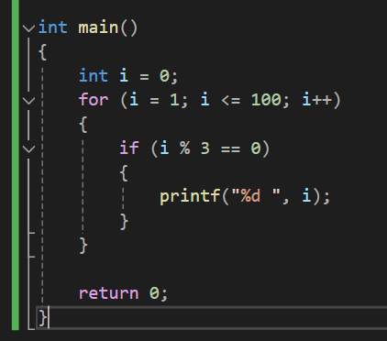
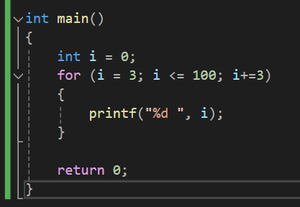


 |  |  |  |  |  |  |  |  |  |  |  |  |  | 算法层面优化，从3开始算，加等3，直接找3的倍数打印了

 |  |  |  |  |  |  | 优化

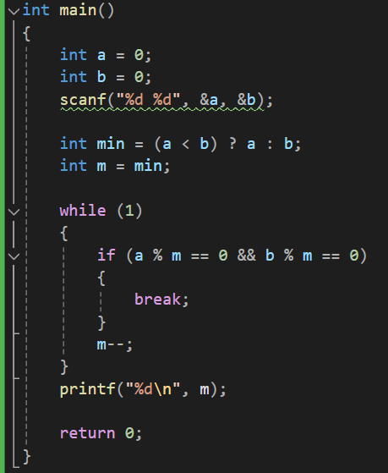

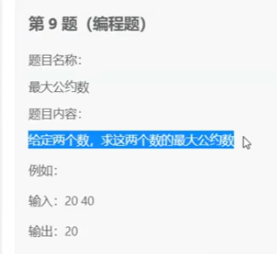

 |  |  |  |  |  |  |  | 暴力求解，枚举硬试，来优化




 | 写过，找前面文档 |  |  |  |  |  |  |  |  |  | 写过，找前面文档

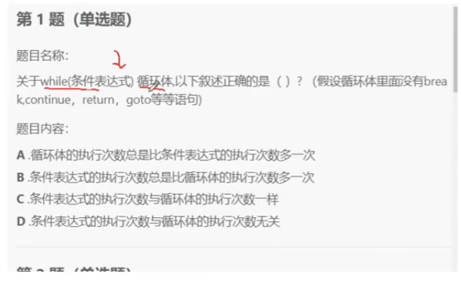


 |  |  |  | b
 |  |  |  |  |  |  |  |  |  | 现在表达式这里判断了，才进循环 |  |  | 所以条件表达式的执行次数永远多一次

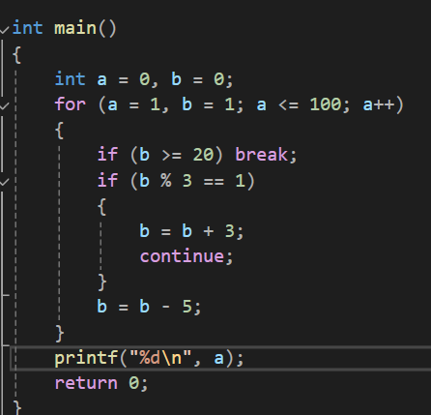

 |  |  |  | a = 8

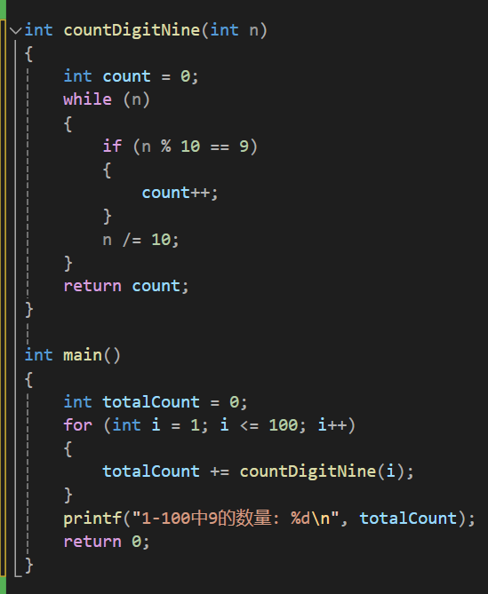
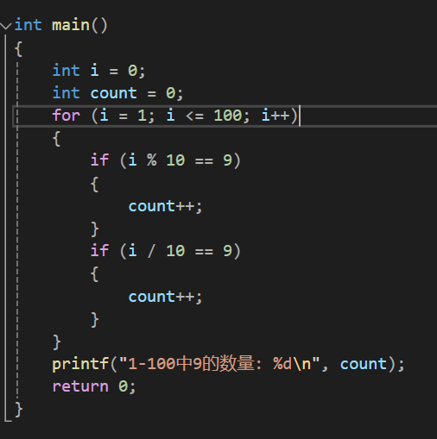

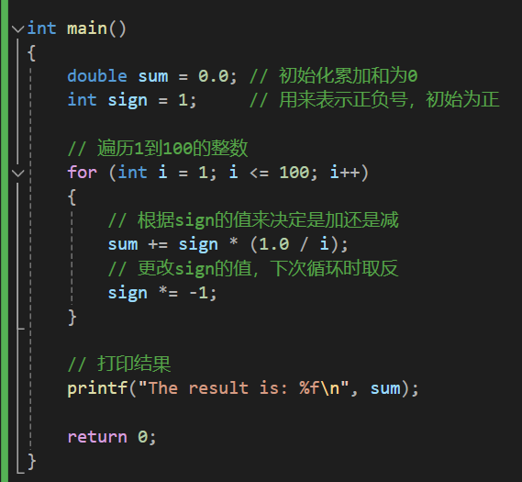

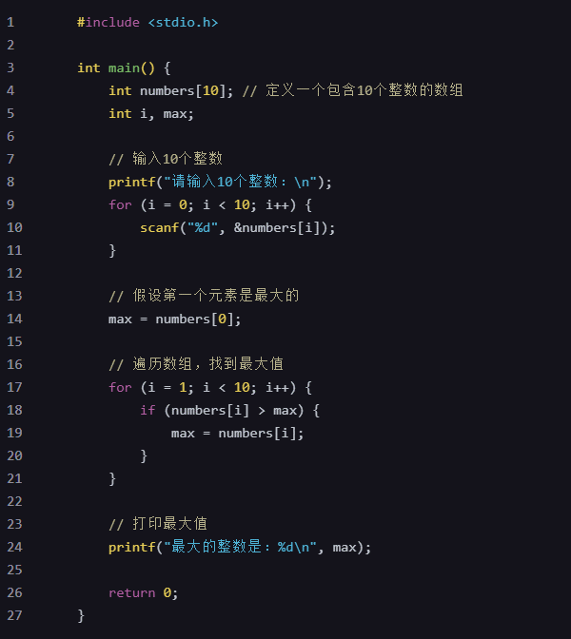

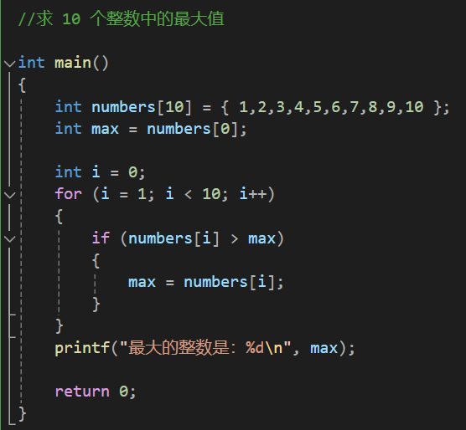

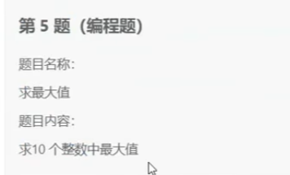

 |  |  |  |  |  |  |  |  |  |  |  |  |  |  |  |  | 输入数字版

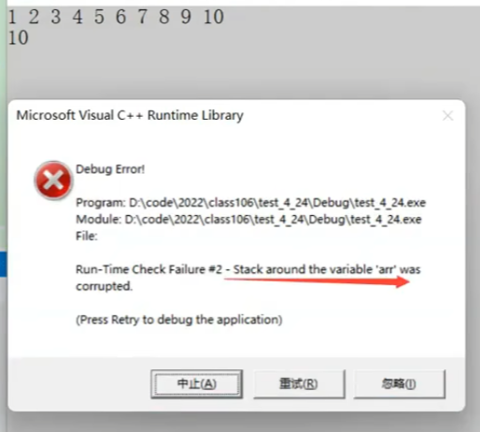
但是输入数字时要注意一个要点

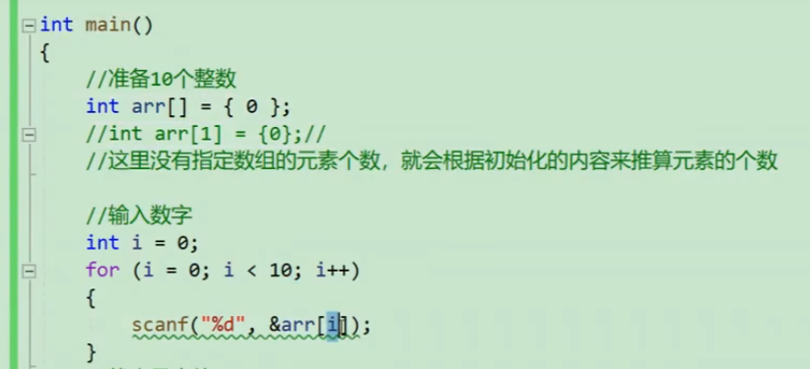

 |  |  |  |  |  |  |  |  |  |  |  |  |  |  |  | 越界访问了
 |  |  |  |  |  |  | 初始化只有一个0，编译器会默认数组只有1个元素

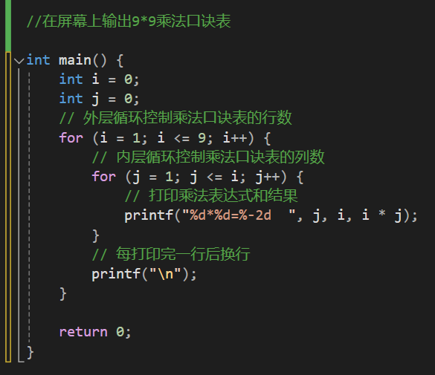

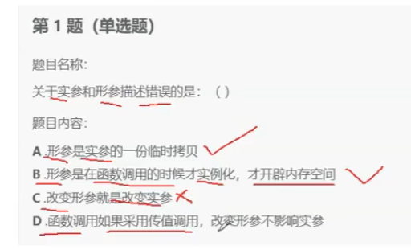

 |  |  | c

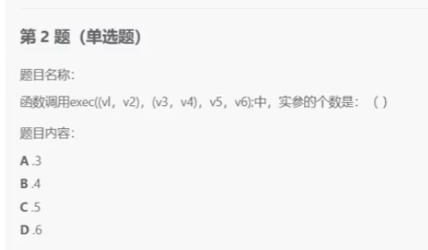
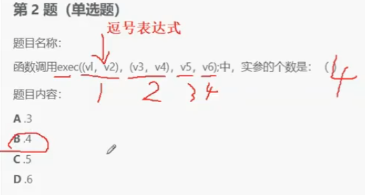

 |  |  |  | b

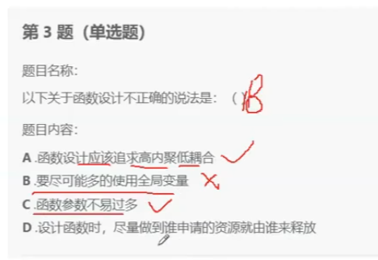

 |  |  | b

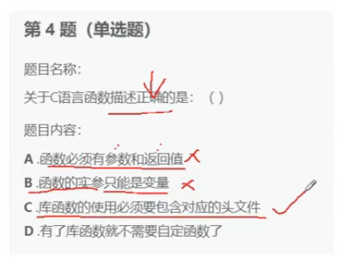

 |  | c

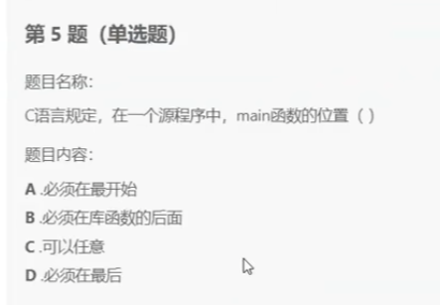

 |  | c

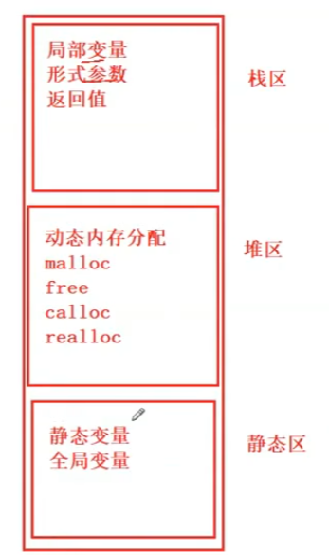

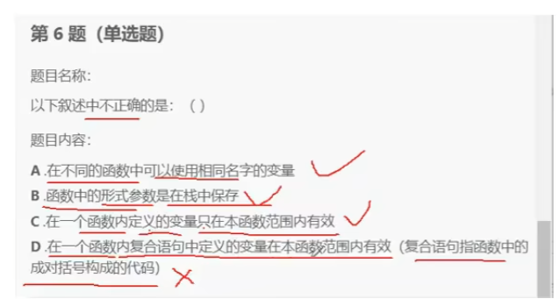

 |  |  | d

 |  |  |  |  |  |  |  |  |  |  |  |  |  | 0

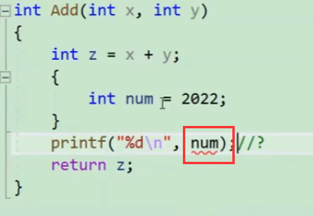

 | D的反例

 |  |  |  |  |  |  |  |  |  |  |  | BV1By4y1x7Yh |  | B站函数栈帧视频号

 |  |  |  |  |  |  |  |  |  |  |  | 16. 局部变量与栈帧的关系、static修饰的函数_哔哩哔哩_bilibili

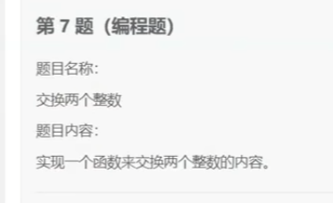

 |  | 做过

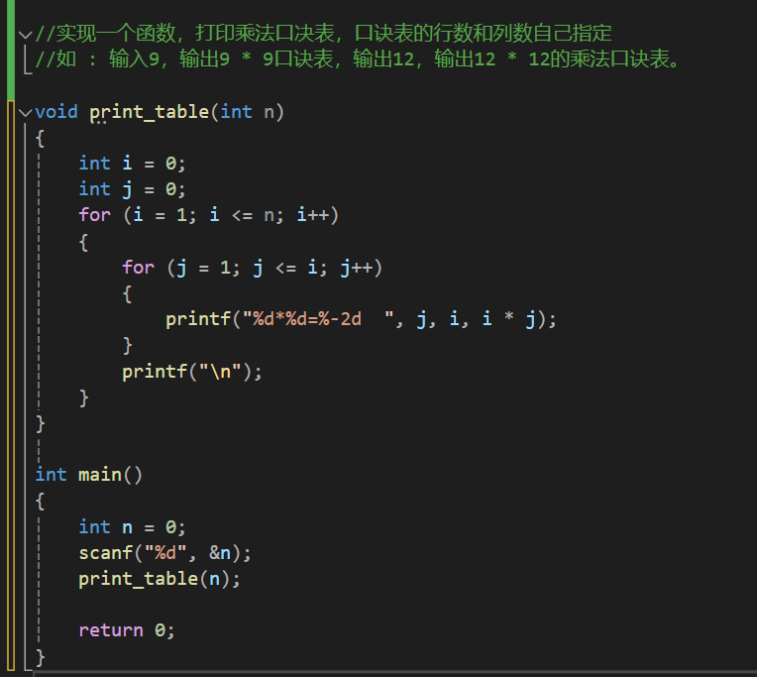
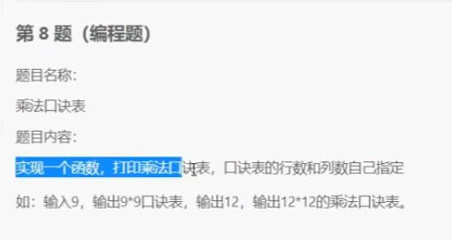

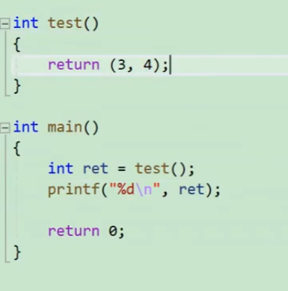
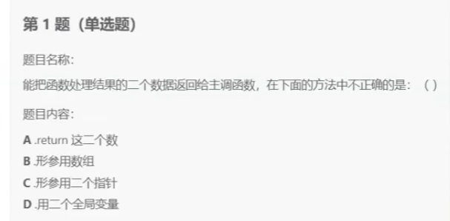

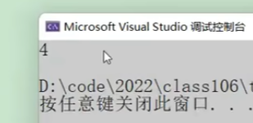

 |  |  | A |  | 函数有且只有一个返回值

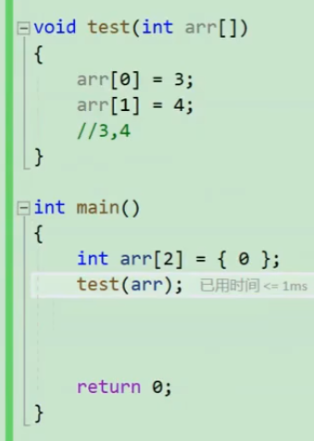

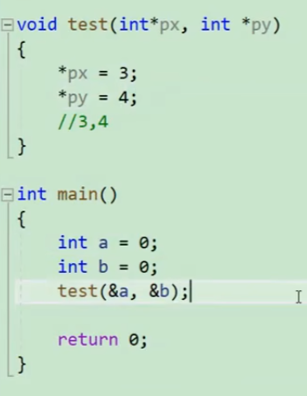
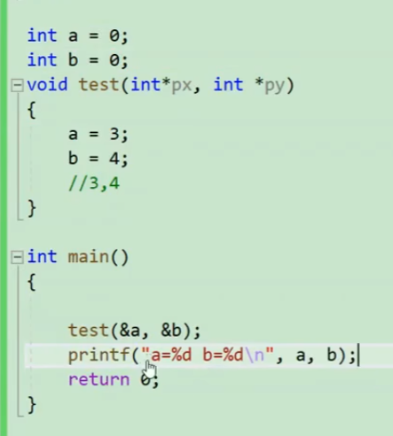

形参用数组 |  |  |  |  |  |  |  |  |  |  | 用两个全局变量

 |  |  |  | 形参用指针

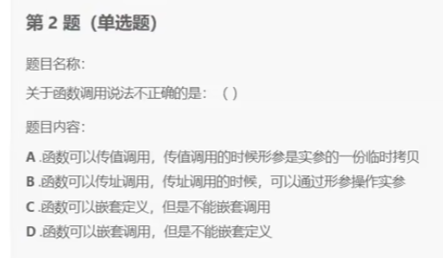

 |  |  | c

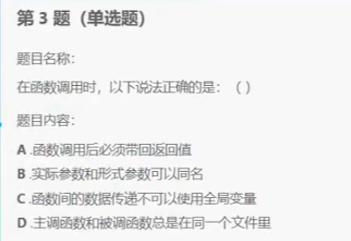

 |  | b



 |  |  | 做过



 |  |  | 做过

